상품제안서
[iLAB] 아이랩 윈디 링 선풍기 | 상품코드: F32815

 |  |  |  |  |  |  | 02-412-0044 | www.easy1.co.kr
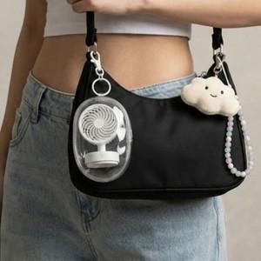

【상세/제작정보】 | * 초미니 사이즈로 어디서나 간편한 휴대 * 미니멀한 디자인 * 휴대용 목걸이 * 보관용 키링 파우치

【인쇄/포장옵션】 | 실크 / 개별 종이케이스

【공급단가】 | 수량 | 100~ | 300~ | 500~ | 1,000~ | 3,000~
*VAT별도 | 단가 | 6,720원 | 6,600원 | 6,440원 | 6,320원 | 6,160원

【상품 URL】 | https://easy1.co.kr:443/src/goods_detail.php?gdno=32815

